Баги
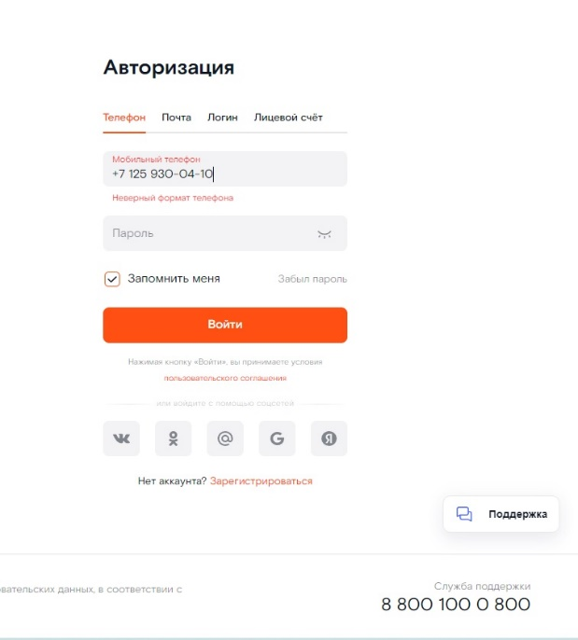
Number | Title | Priority | Preconditions | Steps | Result | Enviroment | Comment
FB-001_1 | На странице Авторизации при вводе номера лицевого счета для авторизации через лицевой счет таб выбора аутентификации не меняется автоматически на "Лицевой счет" как это описано в требованиях к продукту | High | Открыта страница: https://b2c.passport.rt.ru/ | Ввести в форму ввода лицевой счет | Ожидаемый результат: Таб лицевого счета подсветится красным цветом Фактический результат: Система воспринимает номер счета как телефон, таб телефона подсвечивается красным цветом | win10Pro / YandexBrowsere23.3.4.603 (64-bit)

